AM und Bildung
Arbeitmarkt und Bildung in Wien
 | Jan-22

Arbeitsmarktdaten im Kontext von Bildungsabschlüssen:
Das mit Abstand höchste Arbeitslosigkeitsrisiko haben Personen, die keinen über die Pflichtschule hinausgehenden Bildungsabschluss vorweisen können.

Wichtige Arbeitsmarktdaten auf einen Blick

 |  |  | Veränd. zum Vorjahr
 | Bestand/Quote |  | absolut | in%

Arbeitslose Personen | 121,678 |  | -33,010 | -21.3%
Frauen | 49,991 |  | -14,297 | -22.2%
Männer | 71,687 |  | -18,713 | -20.7%
Unselbständig Beschäftigte | 876,660 |  | 37,861 | 4.5%
Frauen | 426,286 |  | 17,059 | 4.2%
Männer | 450,374 |  | 20,802 | 4.8%
Arbeitslosenquote - nationale Berechnung | 12.2% |  | -3.4% | -Punkte
Frauen | 10.5% |  | -3.1% | -Punkte
Männer | 13.7% |  | -3.7% | -Punkte

 | arbeitslose Personen |  | offene Stellen

 | Bestand | Anteil | Bestand | Anteil

Gesamt | 121,678 | 100% | 14,634 | 100%
maximal Pflichtschule | 58,697 | 48.2% | 5,641 | 38.5%
Lehre | 26,382 | 21.7% | 4,410 | 30.1%
Mittlere technisch-gewerbliche Schule | 750 | 0.6% | 78 | 0.5%
Mittlere kaufmännische Schule | 1,912 | 1.6% | 156 | 1.1%
sonstige mittlere Schule | 2,697 | 2.2% | 1,213 | 8.3%
Allgemeinbildende höhere Schule | 9,816 | 8.1% | 47 | 0.3%
Höhere technisch-gewerbliche Schule | 2,258 | 1.9% | 844 | 5.8%
Höhere kaufmännische Schule | 1,876 | 1.5% | 352 | 2.4%
sonstige höhere Schule | 3,441 | 2.8% | 643 | 4.4%
Akademie | 370 | 0.3% | 30 | 0.2%
Fachhochschule | 1,224 | 1.0% | 672 | 4.6%
Universität, Hochschule, Pädagogische Hochschule | 11,476 | 9.4% | 546 | 3.7%

48,2% der arbeitslosen Personen hat lediglich Pflichtschulausbildung, 21,7% verfügen über einen Lehrabschluss; in Summe weisen 69,9% aller arbeitslosen Personen maximal Lehrausbildung auf. Personen mit Lehrabschluss sind allerdings im Vorteil: 30,1% der (sofort verfügbaren) offenen Stellen verlangt diese Qualifikation.

Bestand arbeitsloser Personen nach Ausbildung und Geschlecht

 | Frauen N = 49.991 | Männer N = 71.687
Pflichtschule | 47.5% | 48.8%
Lehre | 17.1% | 24.8%
BMS | 5.3% | 3.8%
AHS | 9.2% | 7.3%
BHS | 6.7% | 5.9%
Uni, FH, Akademie | 14.0% | 8.5%

Bei der differenzierten Betrachtung arbeitsloser Personen nach Geschlecht zeigt sich ein Unterschied beim Anteil von Personen mit Pflichtschulausbildung (Männer: 48,8%, Frauen: 47,5%), noch deutlicher ist der Unterschied beim Anteil von Personen mit Lehrabschluss: 17,1% der arbeitslosen Frauen, aber 24,8% der arbeitslosen Männer haben eine Lehrausbildung absolviert.

Arbeitslosenquote1 nach Ausbildung

 | Jan 22 | Jan 21 | ALQ-Gesamt | ALQ-Gesamt
Pflichtschulausbildung | 33.1% | 39.6% | 12.2% | 15.6%
Lehrausbildung | 12.2% | 15.8% | 12.2% | 15.6%
BMS | 7.2% | 8.5% | 12.2% | 15.6%
AHS | 8.9% | 10.9% | 12.2% | 15.6%
BHS | 7.4% | 9.7% | 12.2% | 15.6%
Akadem. Ausbildung, FH | 4.1% | 5.9% | 12.2% | 15.6%

Arbeitslosenquote1 nach Ausbildung im Zeitverlauf

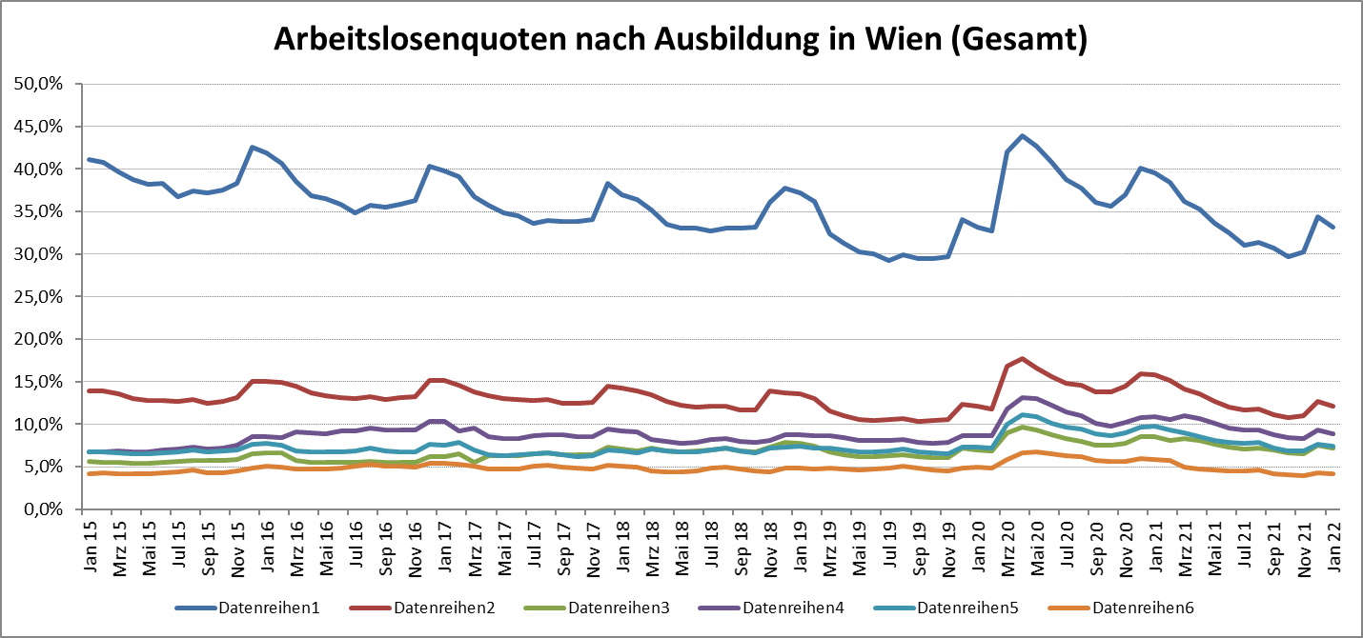

1 Vorgemerkte Arbeitslose einer Bildungsebene bezogen auf das Arbeitskräftepotential (Arbeitslose + unselbstständig Beschäftigte des Jahres) derselben Bildungsebene; die Gliederung der Beschäftigtenbasis nach Bildungsabschluss wurde nach Ergebnissen der Arbeitskräfteerhebung (unselbeständig Erwerbstätige nach LFK) errechnet

verwendete Abkürzungen:
AHS: Allgemeinbildende höhere Schule
BHS: Berufsbildende höhere Schule (Höhere technisch-gewerbliche Schule, Höhere kaufmännische Schule, Sonstige höhere Schule)
BMS: Berufsbildende mittlere Schule (Mittlere technisch-gewerbliche Schule, Mittlere kaufmännische Schule, Sonstige mittlere Schule)

